Sheet1
 | https://qiita.com/leomaro7/items/3c7a61f3d1eaffcc27dc
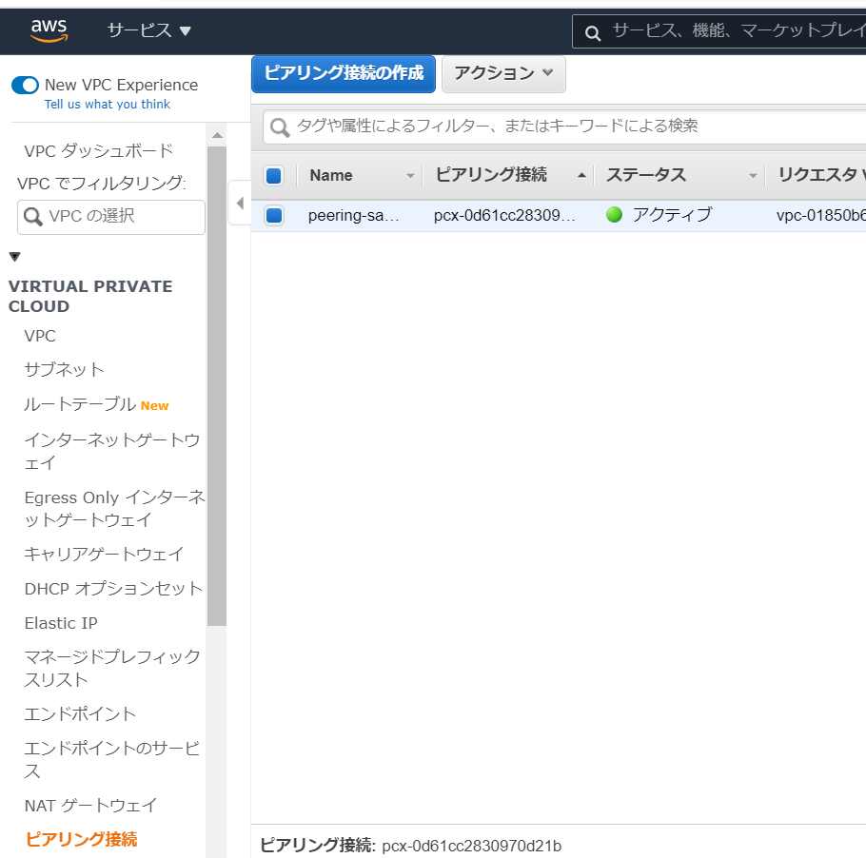

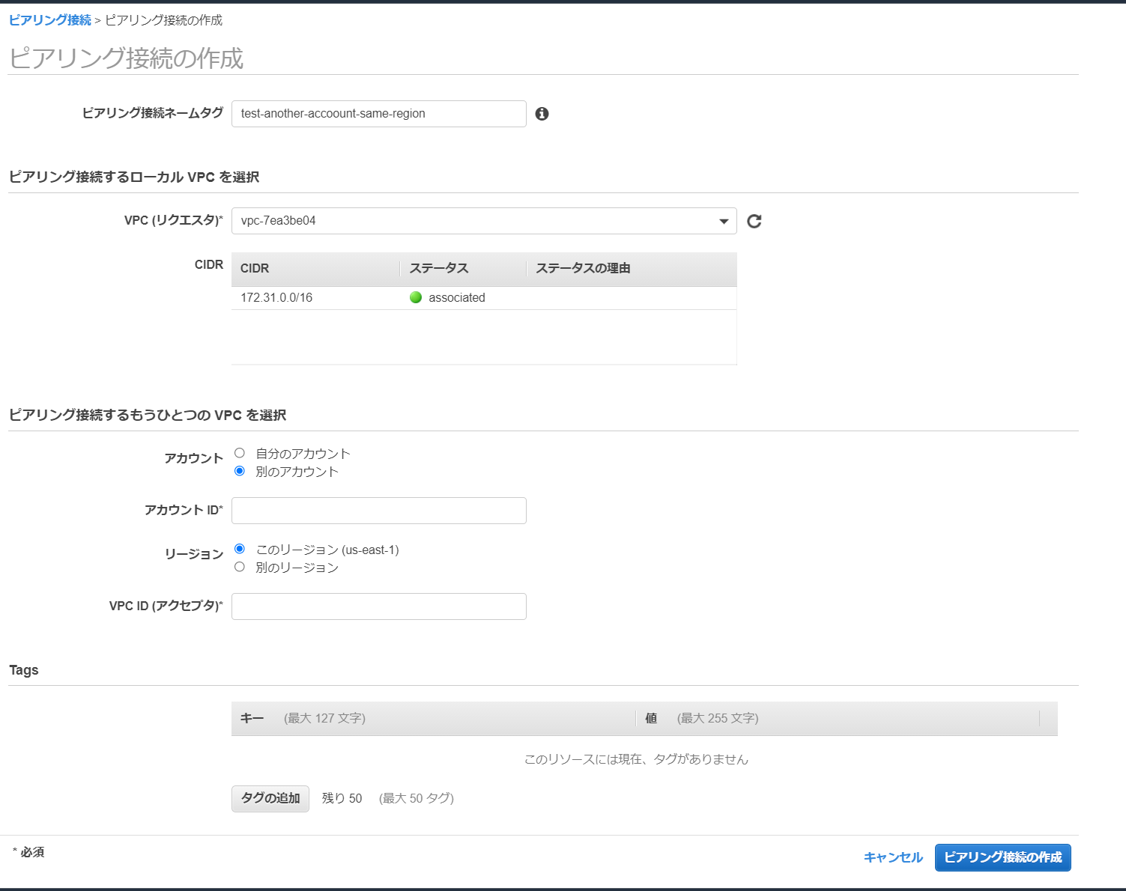
要求側

 |  |  | CIDRがかぶっちゃpeeringできない

 |  |  | 505060061906

 |  |  | 条件
 |  |  | 別アカウント同一リージョン

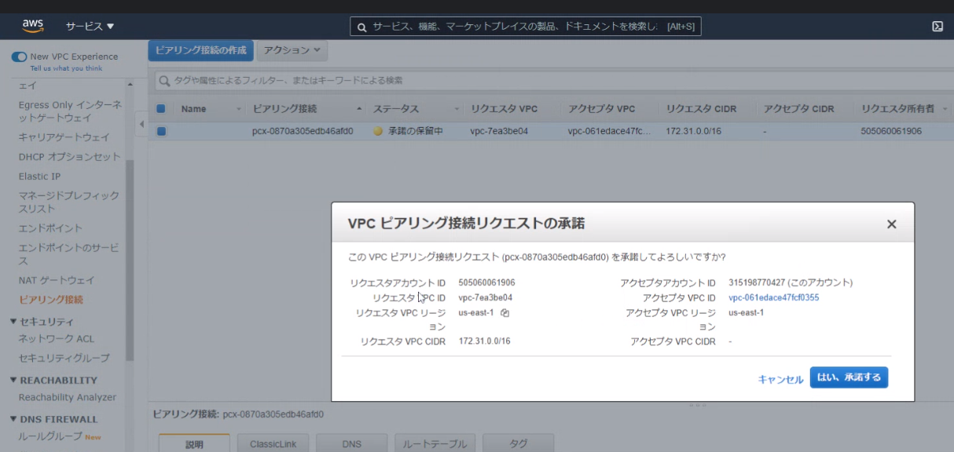

受け手側

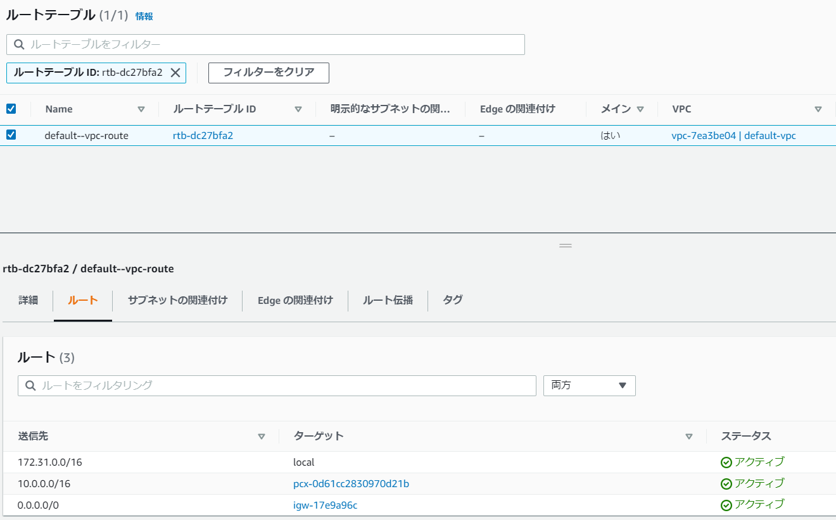
両者共通
 | ルートテーブルへの追加
 |  | 要求側

 | セキュリティグループへの追加

